morton码（四进制编码）
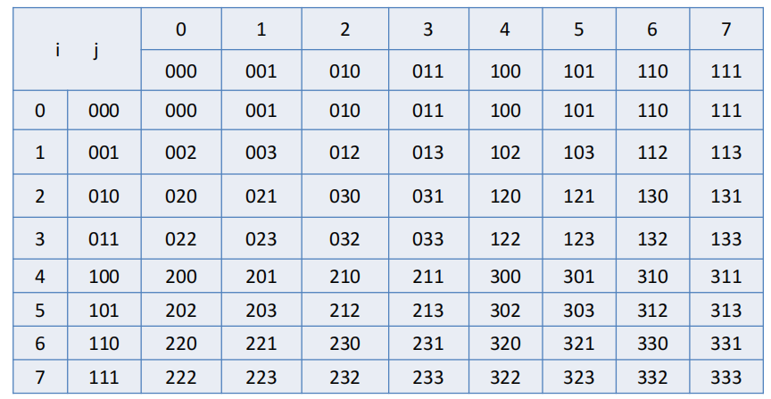
 |  | JJ | 0 | 1 | 2 | 3 | 4 | 5 | 6 | 7
 |  | Jb | 000 | 001 | 010 | 011 | 100 | 101 | 110 | 111 | 二进制
II | Ib
0 | 000 |  | 000 | 001 | 010 | 011 | 100 | 101 | 110 | 111 | 四进制
1 | 001 |  | 002 | 003 | 012 | 013 | 102 | 103 | 112 | 113
2 | 010 |  | 020 | 021 | 030 | 031 | 120 | 121 | 130 | 131
3 | 011 |  | 022 | 023 | 032 | 033 | 122 | 123 | 132 | 133
4 | 100 |  | 200 | 201 | 210 | 211 | 300 | 301 | 310 | 311
5 | 101 |  | 202 | 203 | 212 | 213 | 302 | 303 | 312 | 313
6 | 110 |  | 220 | 221 | 230 | 231 | 320 | 321 | 330 | 331
7 | 111 |  | 222 | 223 | 232 | 233 | 322 | 323 | 332 | 333
 | 二进制 |  | 四进制

 |  | value = Ib * 2 + Jb

morton码（十进制编码）
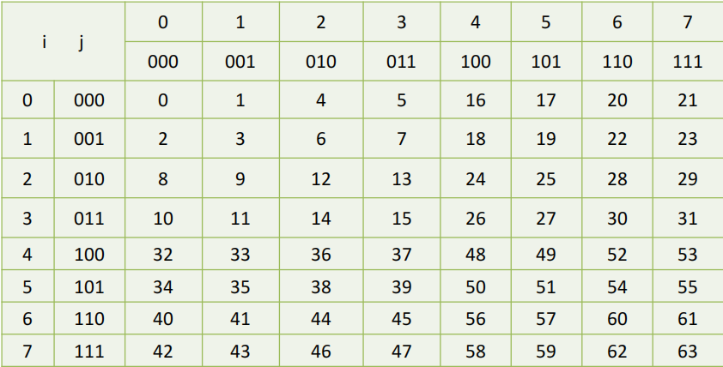
 |  | JJ | 0 | 1 | 2 | 3 | 4 | 5 | 6 | 7
 |  | Jb | 000 | 001 | 010 | 011 | 100 | 101 | 110 | 111
II | Ib
0 | 000 |  | 000000 | 000001 | 000100 | 000101 | 010000 | 010001 | 010100 | 010101
1 | 001 |  | 000010 | 000011 | 000110 | 000111 | 010010 | 010011 | 010110 | 010111
2 | 010 |  | 001000 | 001001 | 001100 | 001101 | 011000 | 011001 | 011100 | 011101
3 | 011 |  | 001010 | 001011 | 001110 | 001111 | 011010 | 011011 | 011110 | 011111
4 | 100 |  | 100000 | 100001 | 100100 | 100101 | 110000 | 110001 | 110100 | 110101
5 | 101 |  | 100010 | 100011 | 100110 | 100111 | 110010 | 110011 | 110110 | 110111
6 | 110 |  | 101000 | 101001 | 101100 | 101101 | 111000 | 111001 | 111100 | 111101
7 | 111 |  | 101010 | 101011 | 101110 | 101111 | 111010 | 111011 | 111110 | 111111

 |  |  | 32 | 16 | 8 | 4 | 2 | 1

 |  | JJ | 0 | 1 | 2 | 3 | 4 | 5 | 6 | 7
 |  | Jb | 000 | 001 | 010 | 011 | 100 | 101 | 110 | 111 | 二进制
II | Ib
0 | 000 |  | 0 | 1 | 4 | 5 | 16 | 17 | 20 | 21 | 十进制
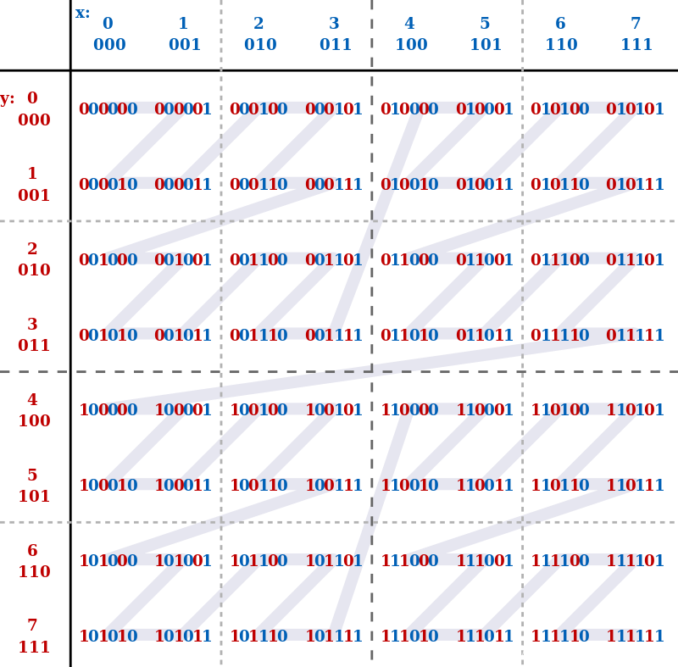
1 | 001 |  | 2 | 3 | 6 | 7 | 18 | 19 | 22 | 23
2 | 010 |  | 8 | 9 | 12 | 13 | 24 | 25 | 28 | 29
3 | 011 |  | 10 | 11 | 14 | 15 | 26 | 27 | 30 | 31
4 | 100 |  | 32 | 33 | 36 | 37 | 48 | 49 | 52 | 53
5 | 101 |  | 34 | 35 | 38 | 39 | 50 | 51 | 54 | 55
6 | 110 |  | 40 | 41 | 44 | 45 | 56 | 57 | 60 | 61
7 | 111 |  | 42 | 43 | 46 | 47 | 58 | 59 | 62 | 63
 | 二进制 |  | 十进制

